Sheet1
Scene No. | 2
Quest Title | 偷鱼的贼
Quest Log | 完成任务
Map No. | 29
 | 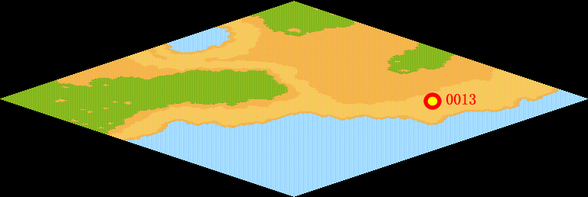
NPC No. | 13
Condition
Dialog | 谢谢，这下我有安全感了。
Select | 1：完成，2：取消
Result | 1 :关闭对话框 消除Qlog-0059-000 , 2 : 关闭对话框

NPC No.
Condition
Dialog
Select | 1：确定
Result | 1：关闭对话框

ScriptFile | Qlog-0060-002.scr
 | Q0013-0060-002.scr

